Hoja 1
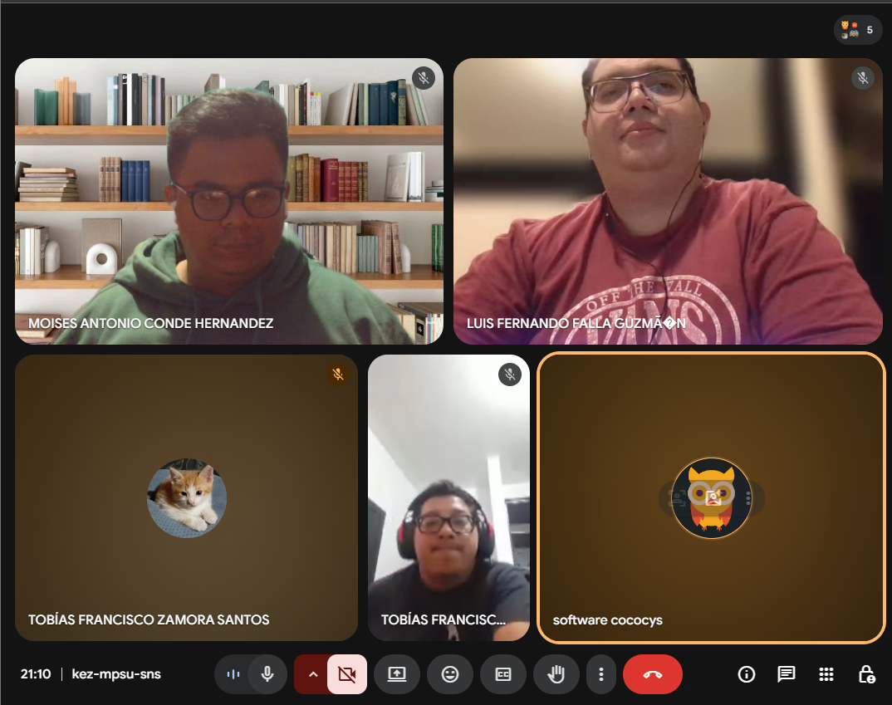
Nombre | Carnet
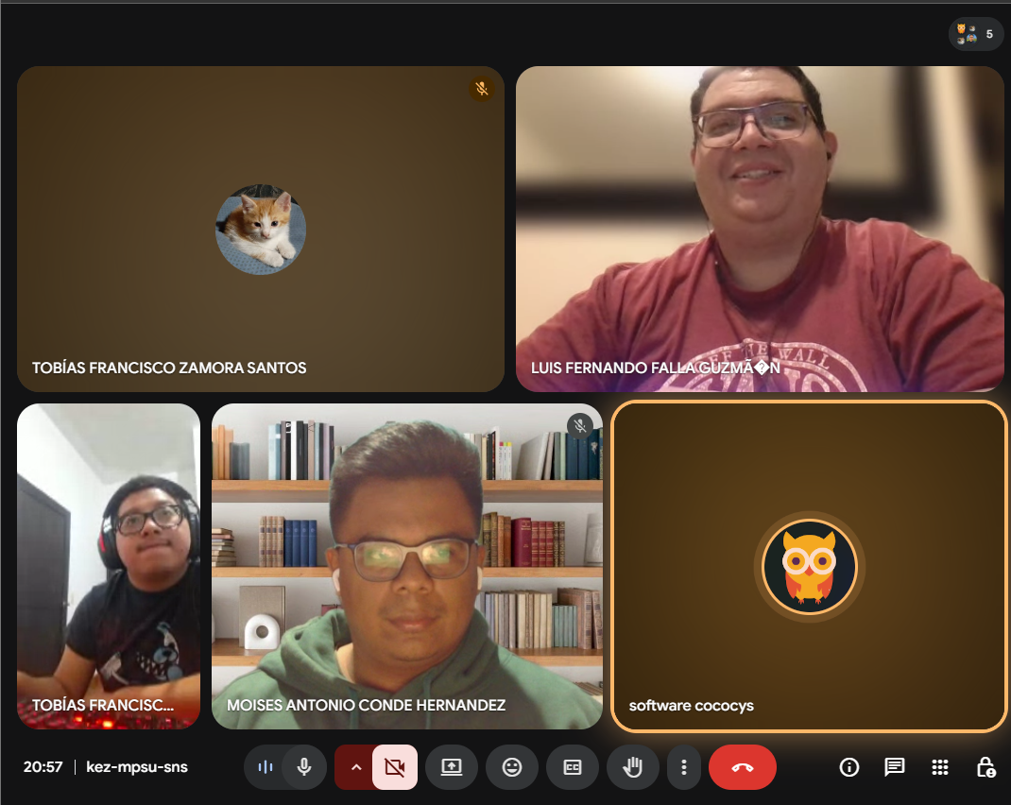
Moises Antonio Conde Hernandez | 202000127

Luis Fernando Falla Guzmán | 201700700

